新增商品
PChome | 廠商
API: 查詢所有的路標
取得
主商館ID
取得:路標編號

API: 查詢路標下所有的區(用路標編號)

取得:區編號
Note:
1. 違法關鍵字清單可透過 "API:查詢違法關鍵字清單"取得
2. 沒有庫存的商品無法上架
3. 新增商品時設定欄位 "isSpec=1"，後續才可新增規格品
API: 查詢區下所有的館(用區編號)

取得:館編號

API: 上傳檔案
取得商品
圖片路徑

取得檔案資訊(ex: 路徑)

API: 新增商品
新增商品
取得:商品ID

API: 修改文案資料(用群組編號)

API: 修改商品說明資料(用群組編號)

API: 新增規格品
規格品?
Yes
No

取得:規格品商品ID
API: 修改商品是否上架(用多個群組編號)
申請上架

商品
審核
Pass
上架成功: isShelf=1

Failed
API: 查詢商品詳細資料(用多個群組編號)
上架
結案
取得:上架商品資料

API: 查詢待上架商品與法務審核資訊
退件
取得退件商品ID & 退件原因

取得:待上架商品 ID
API: 查詢商品詳細資訊(用多個群組編號)

取得:退件商品資料
以下條件只要符合一種，即為審核不通過之商品
1. isIllegal=1
2. ExamStatus=Fail

API: 修改商品詳細資訊(用群組編號)
修正
商品內容

API: 修改文案資料(用群組編號)

API: 修改商品說明資料(用群組編號)

API: 修改商品是否上架(用多個群組編號)
申請上架

新增贈品
PChome | 廠商
API: 查詢所有的路標
取得
主商館ID
取得:路標編號

API: 查詢路標下所有的區(用路標編號)

取得:區編號

API: 查詢區下所有的館(用區編號)

取得:館編號

API: 上傳檔案
取得商品
圖片路徑

取得檔案資訊(ex: 路徑)

API: 新增贈品(價格=0)
新增贈品
取得:贈品的商品ID

API: 修改文案資料(用群組編號)

API: 修改商品說明資料(用群組編號)

API: 新增規格品
規格品?
Yes
No

取得:規格贈品商品ID

商品
審核
Pass
Failed

API: 查詢待上架商品與法務審核資訊
退件
取得退件商品ID & 退件原因

取得:待上架商品 ID
API: 查詢商品詳細資訊(用多個群組編號)

取得:退件商品資料

API: 修改贈品資訊(用群組編號)
修正
贈品內容

API: 修改文案資料(用群組編號)

API: 修改商品說明資料(用群組編號)

API: 修改商品是否上架(用多個群組編號)
申請上架

贈品上架
API: 查詢商品詳細資料(用多個群組編號)
贈品
已上架

取得:上架贈品資料

新增其他贈品?
Yes

No

API: 新增商品的贈品組資料(群組編號)
設定
商品
贈品組
取得贈品組資訊(ex: 贈品組ID)

API: 修改商品的贈品組是否啟用(群組編號+多個贈品編號)

新增其他贈品組?

Yes

No

贈品
設定完成
結案

新增加購品
PChome | 廠商

新增加購品
(與新增商品流程相同)
加購品也是商品，只是可以被其他商品設定購買時加購

上架加購品(與上架商品流程相同)

新增其他加購品?
加購品
已上架
Yes

No

API: 新增商品的加購組資料(群組編號)
設定
主商品
加購組
取得加購組資訊(ex: 加購組ID)

API: 修改商品的加購組是否啟用(群組編號+多個加購組編號)

新增其他加購組?

Yes

No

加購品
設定完成
結案

接單-出貨(訂單)
PChome | 廠商
訂單成立
廠商

API: 查訂單明細列表(用日期 or 訂編 or
商品名稱 or 收貨人姓名)

取得: 訂單編號

API: 查訂單明細(用多筆訂單編號)

取得:訂單明細
48hr
未出貨?

Yes
1. 取消訂單
2. 產生罰金
3. 商品庫存歸零
能否
出貨?
API: 修改訂單明細為不出貨(用訂單編號)
No

Yes

1. 商品出貨
2. 紀錄物流單號

數量/代碼正確?
API: 修改訂單明細之出貨之資訊(用訂單編號)
訂單回填
Yes
No
取得:Error Code
與物流商確認
出貨單號
48hr
未更正?
產生罰金
(不取消訂單)

單號正確?
單號錯誤
API: 查單號錯誤列表
確認單號
No
取得:錯誤單號訂編+序號
Yes
48hr 內
發現?
Yes
48hr 內
回填?
單號
正確?
No
No
No
Yes
Yes
48hr 內
回填?
Yes
No
貨款立帳

結案
Pass
廠服檢驗單據
手動回傳以下文件給廠服組:
- 制式表單
- 物流單據

API: 申請單號錯誤人工處理：用訂單編號
接收申請
申請單號錯誤人工處理
取得:processing

客退
PChome | 廠商

退貨成立
廠商

API: 查退貨單明細列表:
用退貨日及退貨狀態 or 訂編 or 商品名稱 or 收貨人姓名

取得:退貨單編號

API: 查退貨單名細(用多筆退貨單編號)

取得:退貨單明細

API: 回覆商品檢驗結果(用退貨單編號)
驗貨
OK?
1. 退款暫停
2. 客服介入處理
No

Yes
48hr
無異議
No
結案

Yes

退貨款成立

單號錯誤
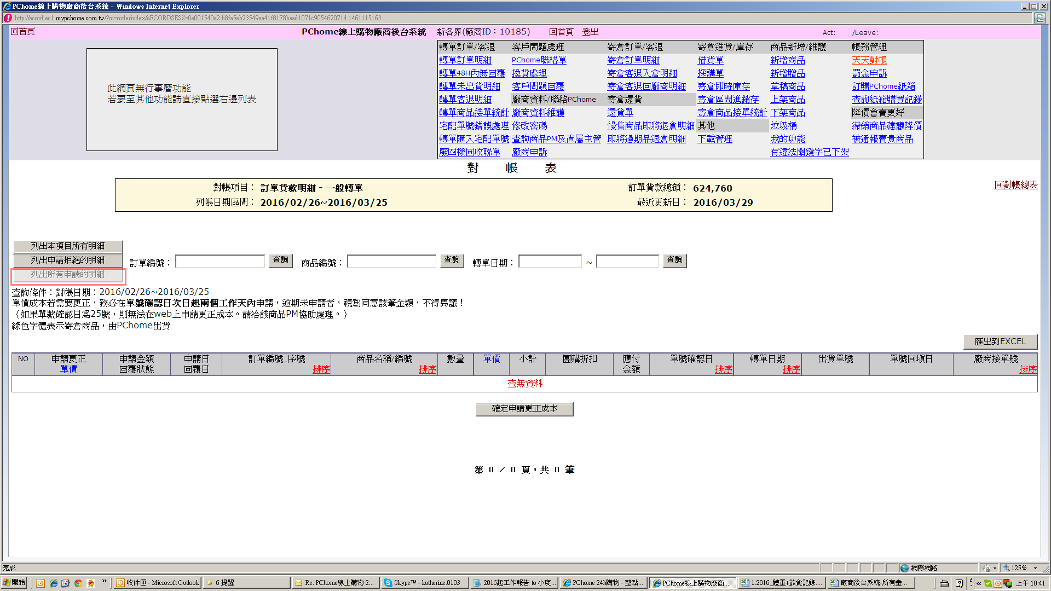
PChome | 廠商
單號錯誤成立
廠商

API： 查單號錯誤列表
取得：錯誤單號訂編+序號

API： 查單號錯誤列表 (用多筆訂單編號)
取得：錯誤單號明細

API: 申請單號錯誤人工處理 (用訂單編號)
申請單號錯誤人工處理
接收申請
取得：processing

廠服收到
出貨證明文件
手動回傳以下文件給廠服組:
- 制式表單
- 物流出貨單據

廠服檢驗出貨單據屬實?
No
請廠商重新提供文件

Yes
廠服將錯誤單號更正

訂單貨款立帳
(出貨單號確認日
=立帳日)
結案

 |  | (2)列出所有拒絕的明細
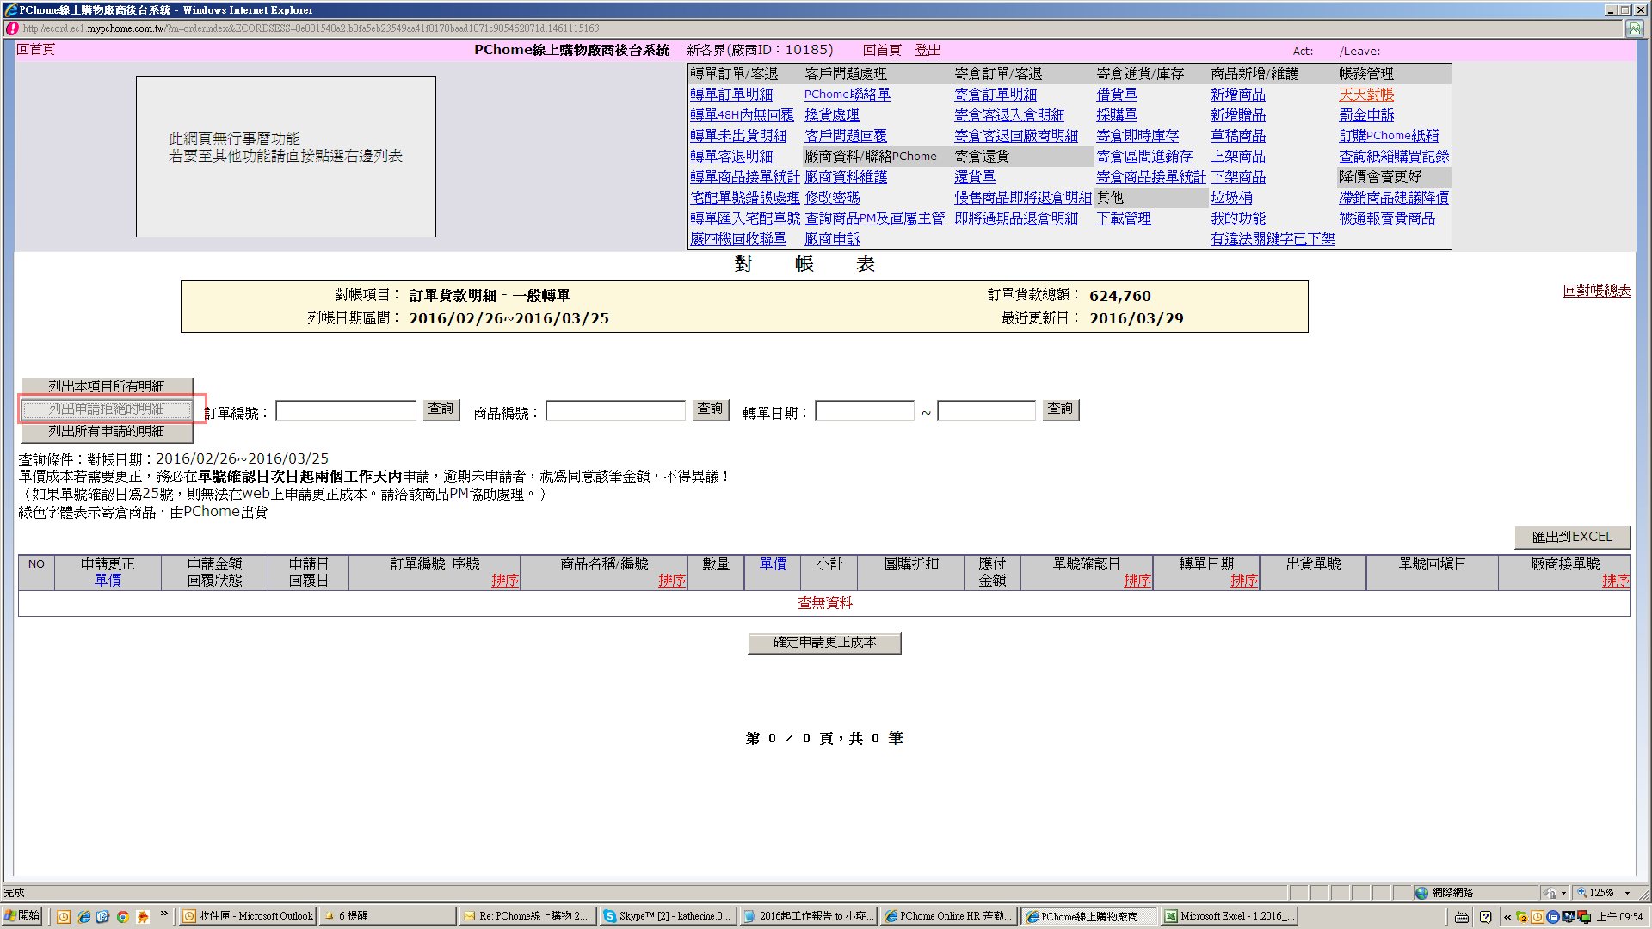

 |  | (3)列出所有申請的明細

聯絡單(寄倉&轉單共同)
PChome | 廠商
客服
新增聯絡單
廠商

API： 查詢 PChome聯絡單明細列表(用通知日期或訂單編號)
取得：PChome聯絡單號

API： 查PChome聯絡單明細 (用多筆聯絡單編號)
取得：PChome聯絡單明細

API： 修改PChome聯絡單明細之廠商回覆 (用聯絡單編號)
針對聯絡單
內容進行回覆
接收聯絡單
回覆內容

客服依聯絡單
回覆內容進行後續處理

是否還需廠商回應處理?
Yes

No

聯絡單結案
結案

